Лист1
1. В Google docs створи 5 тест-кейсів для функціонального тестування сайту https://automoto.ua/uk/ (5 найбільш пріоритетних тестів). Посилання на документ додай до ЛМС.

Зниження кредитного ліміту

Test Case ID |  | Test Case Description | Test Steps | Test Data | Expected Results | Actual Results | Pass/Fail
 |  |  | Precondition open https://automoto.ua/uk/
Т1 |  | Clik on logo image redirects to main page | 1. Click button "Розширений пошук" right from logo image |  | redirect to https://automoto.ua/uk/search
 |  |  | 2. Clik on logo image |  | redirect to https://automoto.ua/
Т2 |  | Clik on Product image redirects to Products page | 1. Clik on Product image |  | redirects to Products page
Т3 |  | Register | 1. Click on User Icon |  | Popup appeared "Уввійти в мої оголошення"
 |  |  | 2. Enter phone number in placeholder "Ваш телефон" | 38 043 2904832 | Placeholder border color changed to green and received SMS with code
 |  |  | 3. Enter the code |  | Code entered
 |  |  | 4. Click button "Продовжити" |  | Popup "Ласкаво просимо" appeared
 |  |  | Precondition: login on site
Т4 |  | Add listing with wrong link | 1. Click on User Icon and coose "Мої оголошення" |  | redirect to https://automoto.ua/uk/cabinet
 |  |  | 2. Paste the link to the placeholder and click on the "Add" button | https://auto.ria.com/auto_toyota_avensis_33798355.html?utm_source=automoto.ua&utm_medium=feed&utm_campaign=advpage&utm_term=bu_vin&r_audience=partners_buyers&r_source=automoto.ua&r_medium=feed&r_campaign=advpage&r_options=bu_vin | Popup "Ваше оголошення додасться через ..." appeared with countdown 30 sec After countdown finish appeared Popup "Помилка"
 |  |  | 3. Click link "Повернутися назад" |  | popup closed
Т5 |  | Clik on Ru link change site language to Russian | 1. Clik on Ru link |  | site language is changed to Russian

2. За допомогою https://reqbin.com/ протестуй наступні методи API Reqres: Створи документ, в якому у довільному форматі, але зі скриншотами, опиши знайдені баги. Документ додай до LMS.

LIST USERS | 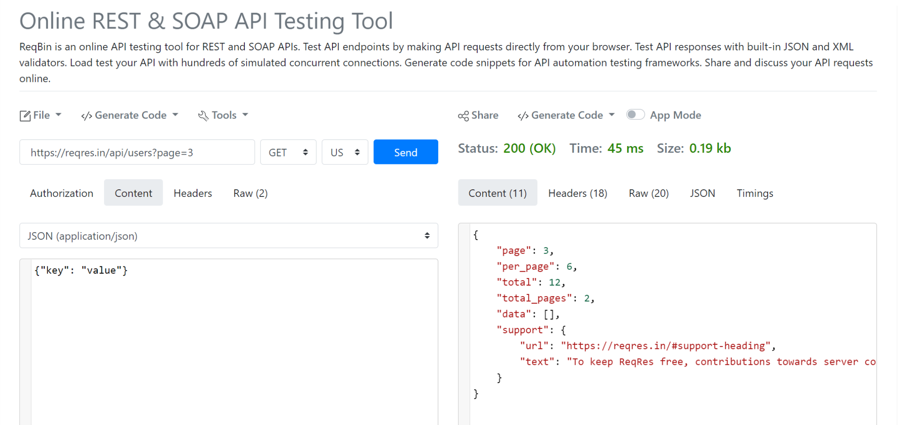 |  |  |  | Виводить список користувачів лише посторінково.
SINGLE USER |  | 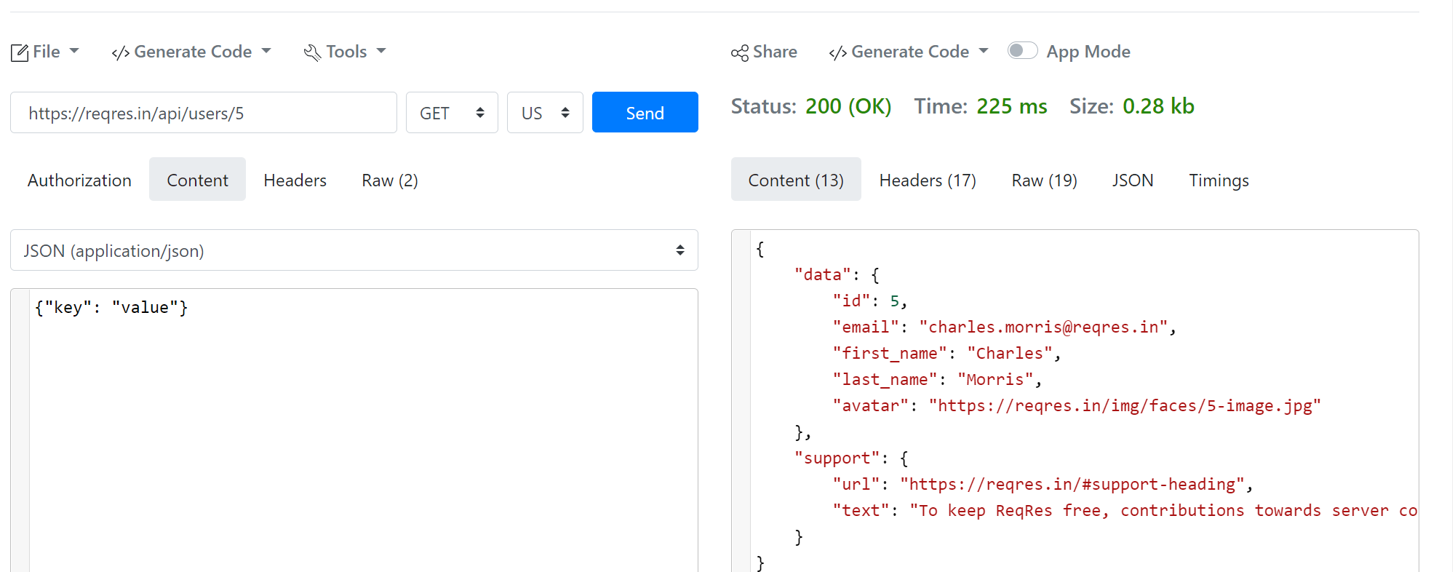
CREATE
UPDATE (PUT) |  |  |  |  | Фактично результати запитів не зберігаються тому перевірити чи дійсно такі поля оновилися неможливо. там паче що таких полів користувач спочатку не мав.
UPDATE (PATCH)
DELETE
REGISTER - SUCCESSFUL
LOGIN - SUCCESSFUL |  |  |  |  | користувач з однаковою e-mail адресою може логінитися з різними паролями

1. Виконай завдання попереднього рівня; 2. Використовуючи https://reqbin.com/, відправ по одному валідному запиту для кожного методу в GO REST (/users endpoint). 2.1. За відправки кожного запиту порівняй його деталі, введені у https://reqbin.com/ і відображені в Developer Tools.

